手順書
操作手順書 |  |  |  |  | 作成日時：2019/10/07-16:45:30

 | １．操作環境

 |  |  | シナリオファイル名 | C:\Users\Administrator\Desktop\動作確認手順\得意先別非取扱商品マスタ登録／訂正.winsnr

 | ２．操作手順

 |  | ２．１．シナリオ：シナリオ-1
 |  |  | ２．１．１．[得意先別非取扱商品マスタ登録／訂正]ウィンドウ |  |  | 確認日 | 結果
 |  |  | 画面 | 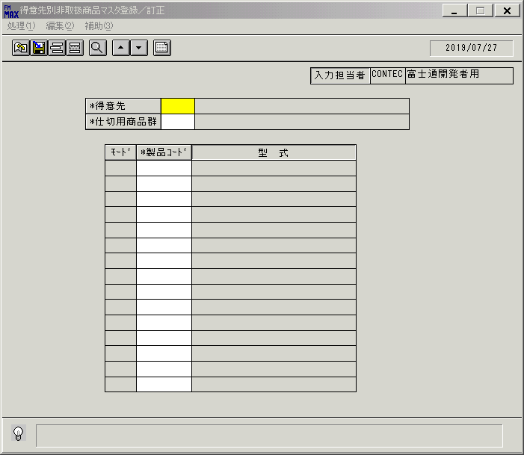
 |  |  | 操作内容 | 「得意先別非取扱商品マスタ登録／訂正」ウィンドウを初期表示します。

 |  |  | ２．１．２．[得意先別非取扱商品マスタ登録／訂正]ウィンドウ |  |  | 確認日 | 結果
 |  |  | 画面 | 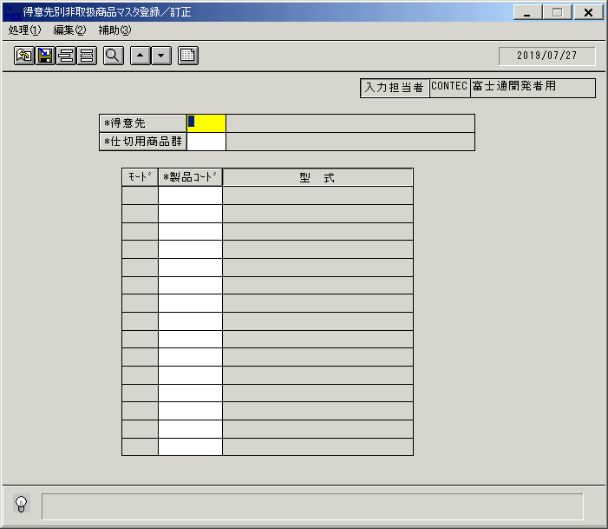
 |  |  | 操作内容 | 「得意先」をクリックします。

 |  |  | ２．１．３．[デスクトップ]ウィンドウ - [得意先一覧ウィンドウ]ウィンドウ |  |  | 確認日 | 結果
 |  |  | 画面 | 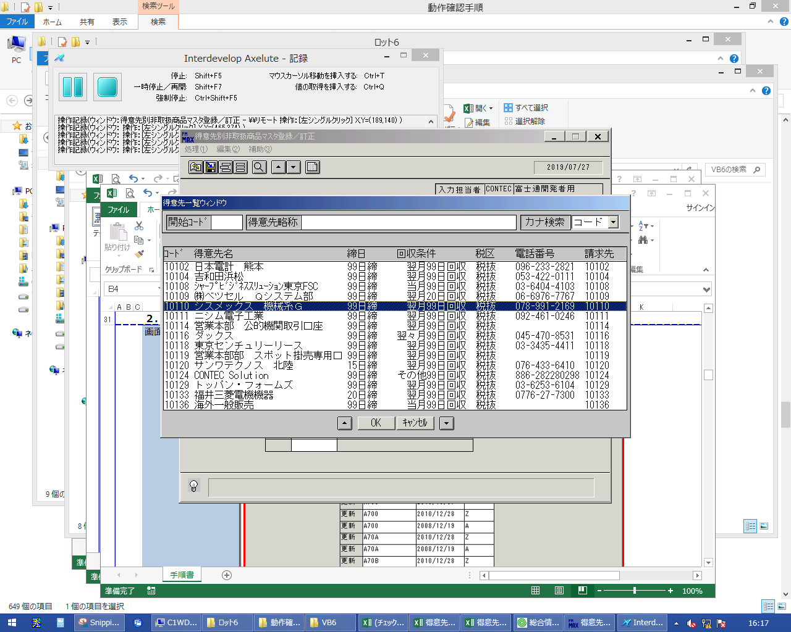
 |  |  | 操作内容 | 得意先を選択し「OK」をクリックします。

 |  |  | ２．１．４．[得意先別非取扱商品マスタ登録／訂正]ウィンドウ |  |  | 確認日 | 結果
 |  |  | 画面 | 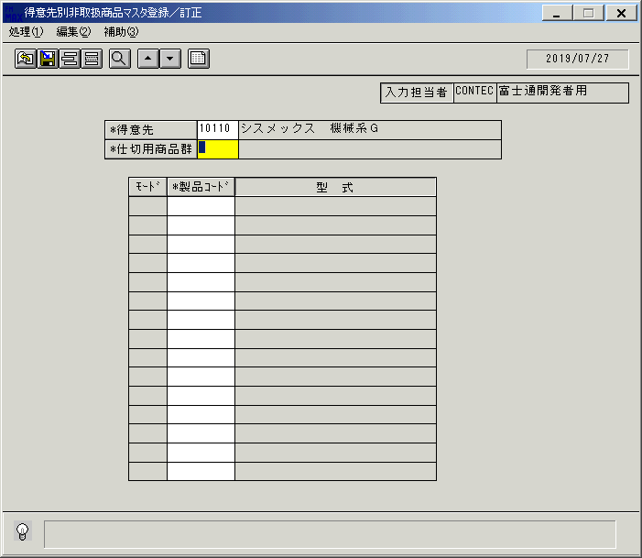
 |  |  | 操作内容 | 「仕切用商品群」をクリックします。

 |  |  | ２．１．５．[デスクトップ]ウィンドウ - [仕切用商品群 ]ウィンドウ |  |  | 確認日 | 結果
 |  |  | 画面 | 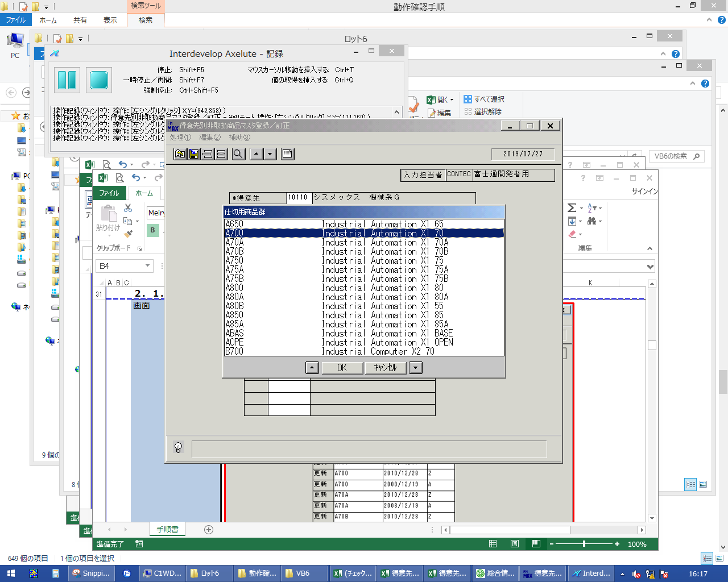
 |  |  | 操作内容 | 仕切用商品群を選択し「OK」をクリックします。

 |  |  | ２．１．６．[得意先別非取扱商品マスタ登録／訂正]ウィンドウ |  |  | 確認日 | 結果
 |  |  | 画面 | 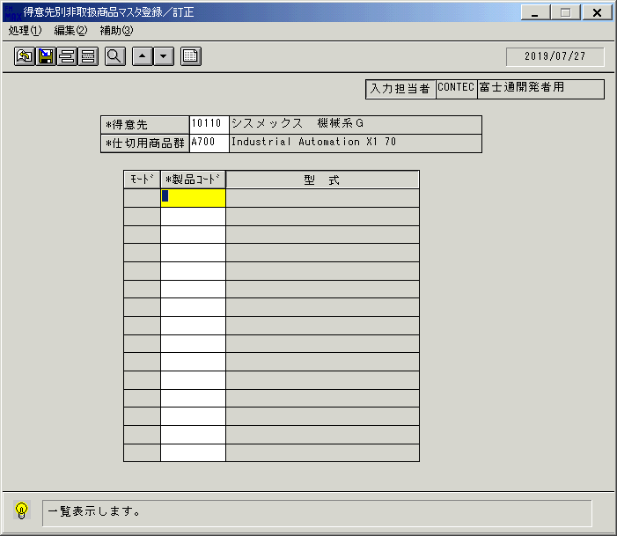
 |  |  | 操作内容 | 一覧表示ボタンをクリックします。

 |  |  | ２．１．７．[得意先別非取扱商品マスタ登録／訂正]ウィンドウ |  |  | 確認日 | 結果
 |  |  | 画面 | 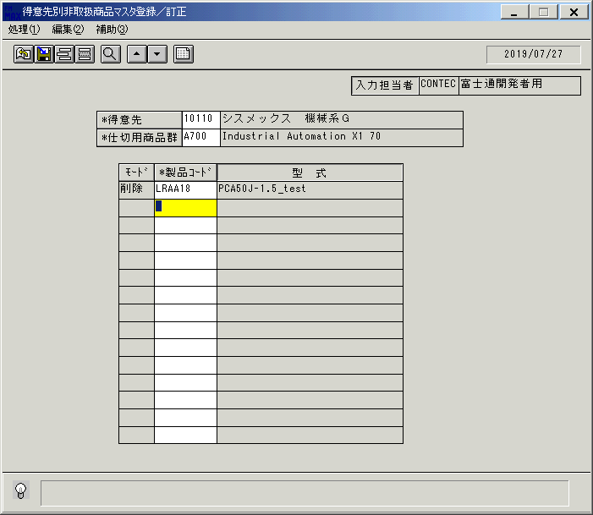
 |  |  | 操作内容 | 新しい明細行を選択し、「製品コード」をクリックします。

 |  |  | ２．１．８．[デスクトップ]ウィンドウ - [製品検索]ウィンドウ |  |  | 確認日 | 結果
 |  |  | 画面 | 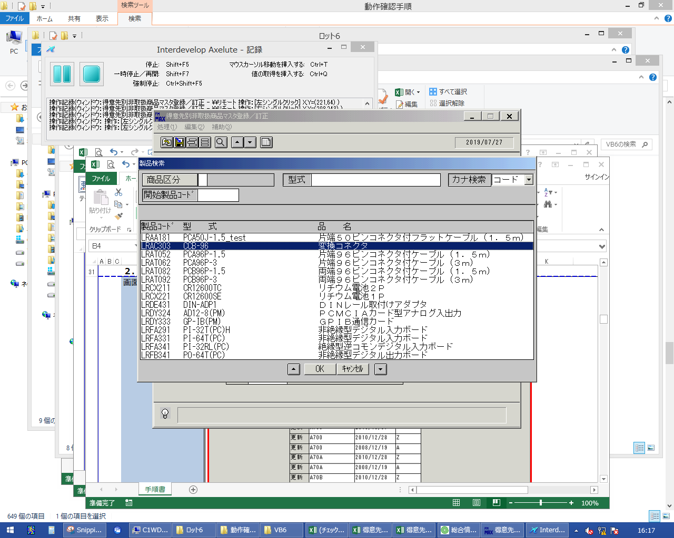
 |  |  | 操作内容 | 製品を選択し、「OK」をクリックします。

 |  |  | ２．１．９．[得意先別非取扱商品マスタ登録／訂正]ウィンドウ |  |  | 確認日 | 結果
 |  |  | 画面 | 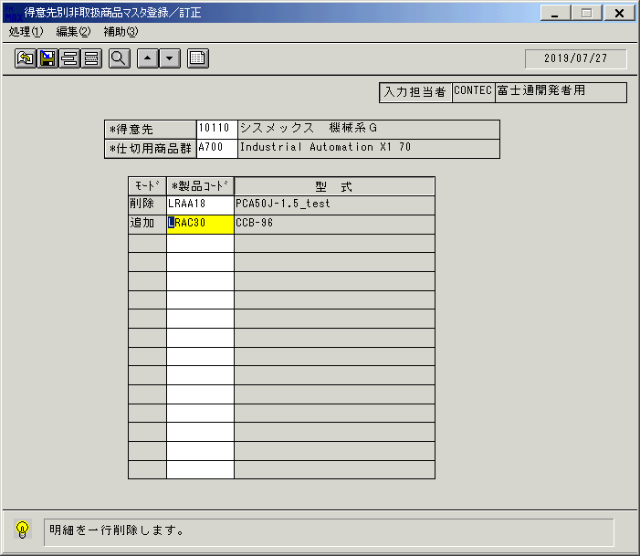
 |  |  | 操作内容 | 明細行削除ボタンをクリックします。

 |  |  | ２．１．１０．[得意先別非取扱商品マスタ登録／訂正]ウィンドウ |  |  | 確認日 | 結果
 |  |  | 画面
 |  |  | 操作内容 | 「製品コード」をクリックします。

 |  |  | ２．１．１１．[デスクトップ]ウィンドウ - [製品検索]ウィンドウ |  |  | 確認日 | 結果
 |  |  | 画面 | 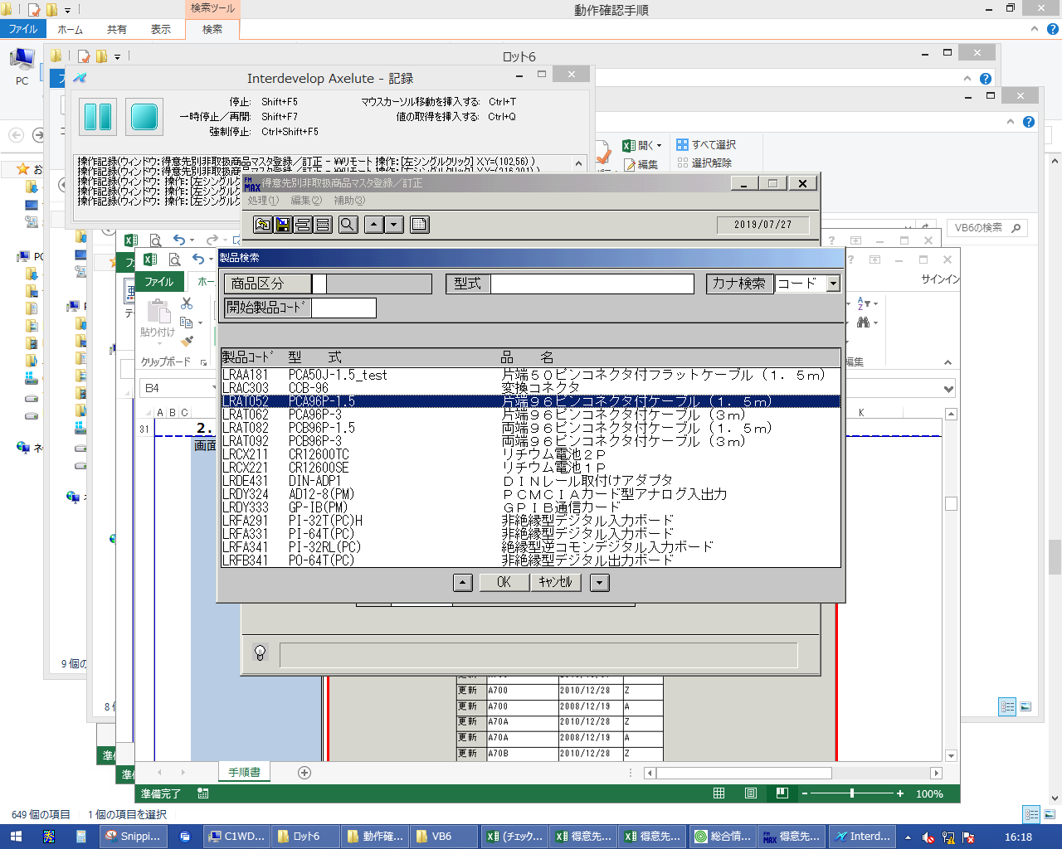
 |  |  | 操作内容 | 製品を選択し、「OK」をクリックします。

 |  |  | ２．１．１２．[得意先別非取扱商品マスタ登録／訂正]ウィンドウ |  |  | 確認日 | 結果
 |  |  | 画面 | 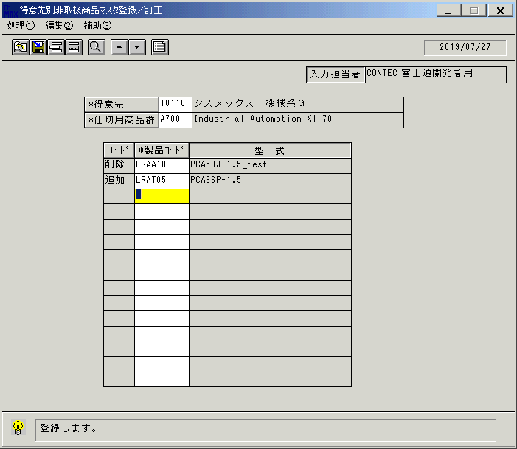
 |  |  | 操作内容 | 登録ボタンをクリックします。

 |  |  | ２．１．１３．[得意先別非取扱商品マスタ登録／訂正]ウィンドウ - [得意先別非取扱商品マスタ登録／訂正]ウィンドウ |  |  | 確認日 | 結果
 |  |  | 画面 | 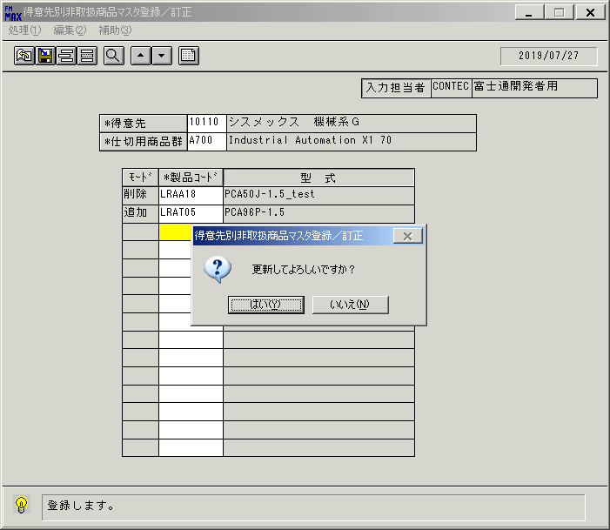
 |  |  | 操作内容 | 「はい」をクリックします。

 |  |  | ２．１．１４．[得意先別非取扱商品マスタ登録／訂正]ウィンドウ - [得意先別非取扱商品マスタ登録／訂正]ウィンドウ |  |  | 確認日 | 結果
 |  |  | 画面 | 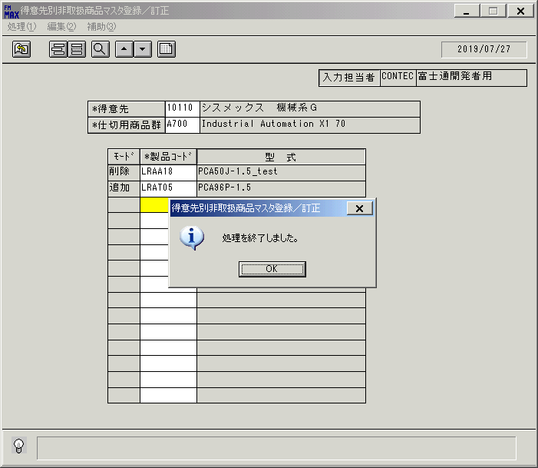
 |  |  | 操作内容 | 「OK」をクリックします。

 |  |  | ２．１．１５．[得意先別非取扱商品マスタ登録／訂正]ウィンドウ |  |  | 確認日 | 結果
 |  |  | 画面 | 
 |  |  | 操作内容 | 「モード」をクリックし、「更新」から「削除」に変更します。

 |  |  | ２．１．１６．[得意先別非取扱商品マスタ登録／訂正]ウィンドウ |  |  | 確認日 | 結果
 |  |  | 画面 | 
 |  |  | 操作内容 | 登録ボタンをクリックします。

 |  |  | ２．１．１７．[得意先別非取扱商品マスタ登録／訂正]ウィンドウ - [得意先別非取扱商品マスタ登録／訂正]ウィンドウ |  |  | 確認日 | 結果
 |  |  | 画面 | 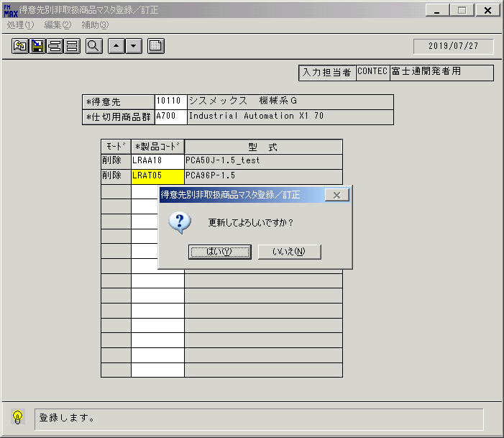
 |  |  | 操作内容 | 「はい」をクリックします。

 |  |  | ２．１．１８．[得意先別非取扱商品マスタ登録／訂正]ウィンドウ - [得意先別非取扱商品マスタ登録／訂正]ウィンドウ |  |  | 確認日 | 結果
 |  |  | 画面 | 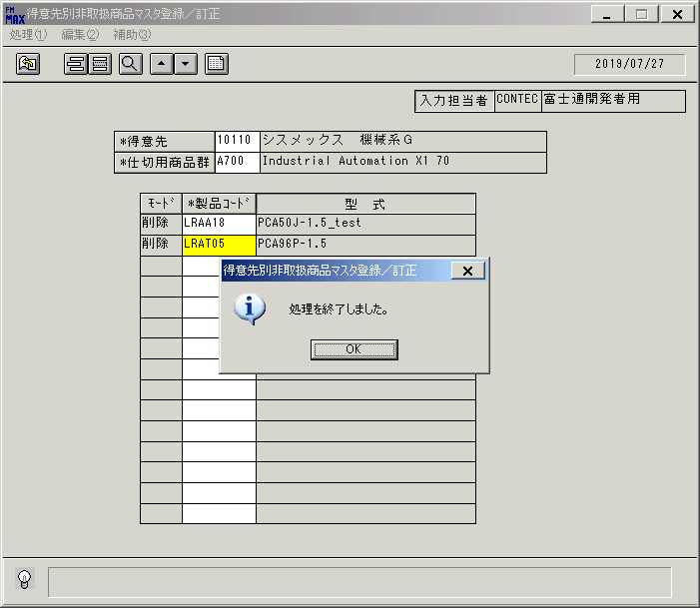
 |  |  | 操作内容 | 「OK」をクリックします。

 |  |  | ２．１．１９．[得意先別非取扱商品マスタ登録／訂正]ウィンドウ |  |  | 確認日 | 結果
 |  |  | 画面 | 
 |  |  | 操作内容 | 明細が更新されます。

